Zoom sur des résultats du servi
Tableau de bord des résultats attendus (efficience du service)
Vous avez ici un aperçu de ce qui pourrait être intégré au DCE (sous forme d'infographies par exemple) afin de permettre aux entreprises de comprendre très rapidement les indicateurs considérés comme essentiels pour le projet.

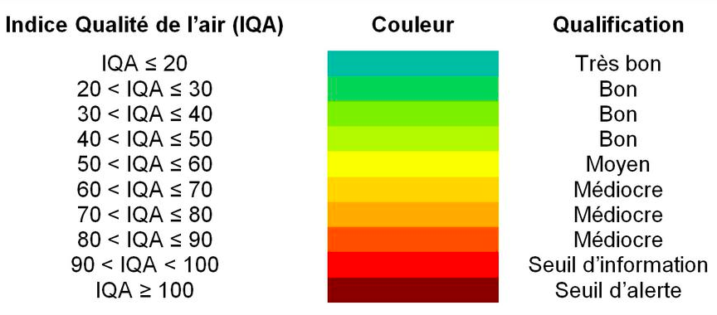
2 % par rapport à 2019
 | QUALITÉ DE L'AIR |  | SERVICE À L'USAGER
 | 2019 = IQA < 70 | 2025 = IQA < 50 | Taux de partage (V/Km) : 2% | 2025 = 4%

 | EMPLOIS TOTAUX |  | FINANCIER (coût pour usager / voyage)
 | 2019 = 21 000 | 2025 = 25 000 | 2019 : 3€ | 2025 : 2€
21 000 par rapport à 2019

Feuille 3
2 % par rapport à 2019
 | coût usager
2019 | 3
2022 | 2.5
2025 | 2

